Blad1
 |  |  | PRIJSLIJST fase 5c Heem van Selis Boxtel
 |  |  |  |  |  | www.heemvanselis.nl

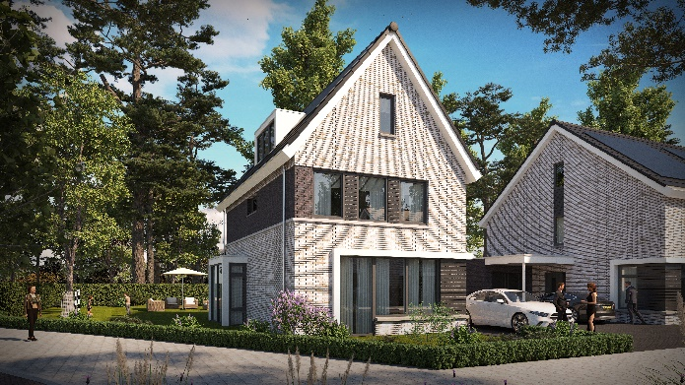
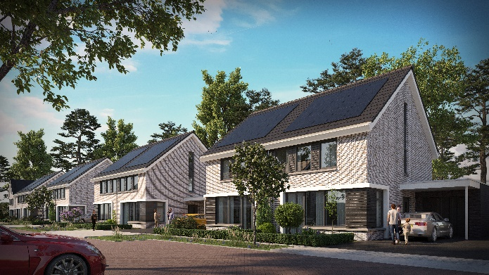

 | bnr | type | type woning | kavelopp. | ligging | inhoud | Woonoppervlak | Berging | verkoopprijs
 |  |  |  | (ca. m2) | tuin | (ca. m3) | (GBO ca. m2) |  | (vrij op naam)

 | 629 | V | vrijstaande woning | 660 | N.W. | 708 | 155 | Garage | € 807,500.00
 | 630 | W | twee onder één kap woning | 379 | N.W. | 665 | 148 | Garage | € 597,500.00
 | 631 | W | twee onder één kap woning | 373 | N.W. | 665 | 148 | Garage | € 594,500.00
 | 632 | W | twee onder één kap woning | 367 | N.W. | 665 | 148 | Garage | € 590,500.00
 | 633 | W | twee onder één kap woning | 360 | N.W. | 665 | 148 | Garage | € 587,500.00
 | 634 | W | twee onder één kap woning | 354 | N.W. | 665 | 148 | Garage | € 582,500.00
 | 635 | W | twee onder één kap woning | 348 | N.W. | 665 | 148 | Garage | € 580,500.00
 | 636 | W | twee onder één kap woning | 342 | N.W. | 665 | 148 | Garage | € 577,500.00
 | 637 | W | twee onder één kap woning | 335 | N.W. | 665 | 148 | Garage | € 572,500.00
 | 368 | V | vrijstaande woning | 425 | N.W. | 708 | 155 | Garage | € 707,500.00

 | Alle gemelde koopsommen zijn geheel vrij op naam d.w.z. inclusief:
* | BTW (21%) wettelijke wijzigingen worden doorberekend
* | Grond en bouwkosten
* | Aansluitkosten nutsvoorzieningen m.u.v. gas CAI, evt. glasvezel en telefoon
* | Advieskosten voor onder andere architect, constructeur en notaris
* | Kosten garantieregeling Woningborg

 | Overig:
* | Inhoud is berekend volgens NEN 2580
* | De woonoppervlakte (gbo) is berekend volgens NEN 2580
* | Kaveloppervlakten zijn indicatief
* | Deze prijslijst is met zorg samengesteld
* | Bouwbedrijf van Peer behoudt zich het recht voor om wijzigingen in de prijslijst en/of optielijsten aan te brengen
* | Gemeentelijk beleid m.b.t. zelfbewoningsplicht van toepassing
* | Grondkosten, voorbereidende kosten en werkzaamheden zijn rentedragend vanaf 1 maart 2024
* | Eventuele type- en drukfouten voorbehouden

 | Niet in de V.O.N. koopsom inbegrepen
* | Eenmalige financieringskosten (o.a. kosten hypotheekakte en afsluitprovisie)
* | Kosten voor eventuele aanvraag nationale hypotheekgarantie
* | Rentekosten over het aandeel grondkosten en vervallen bouwtermijnen
* | Indien eventueel een overheidssubsidie beschikbaar is voor bouwkundige en/of installatietechnische onderdelen zal deze subsidie(s)
 | komt deze geheel ten gunste van Bouwbedrijf van Peer b.v.

